รูป อาคาร-เอกสาร
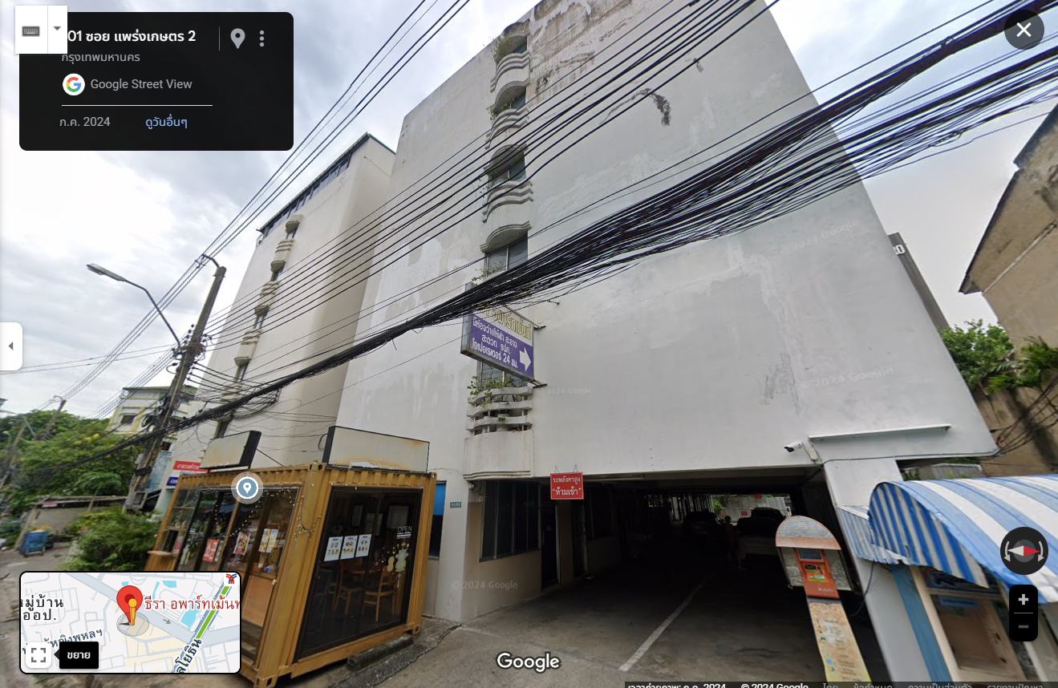

ใส่รูปโครงการ

